Sheet1
Key
IdBoard | ProductOrtherCode | dBarcodeCode | dButtonCode | IsNew | Time | Date
ID bộ phần cứng mỗi bộ phần cứng có 1 ID riêng biệt (không trùng) | Mã vận đơn của con hàng đang chạy trên chuyền (Này e nghĩ thì mình có thể update từ server về, để hiện LCD như a vs e có nói bữa trước) | Mã barcode từ client -> server | Mã Button_code từ client->server | Sẽ True khi: Data gửi từ client -> server False khi: server đã lấy data này xử lý (trường hợp server chưa xử lý thì client lại gửi tiếp -> chưa nhận được data trước) | Thời điểm mà client send data -> SERVER | Thời điểm mà client send data -> SERVER | 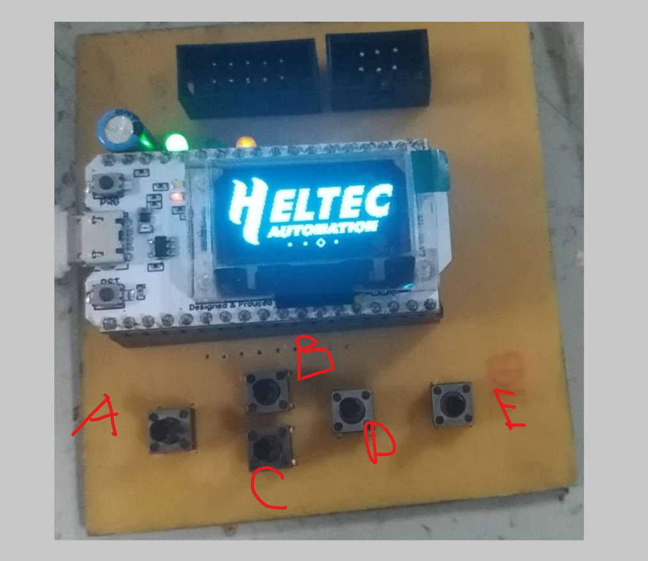
(chuỗi) | (chuỗi) | (chuỗi) | (chuỗi) | (bool) | (time) | (date)

 |  |  | btnA | 38
 |  |  | btnB | 34
 |  |  | btnC | 39
 |  |  | btnD | 37
 |  |  | btnE | 36

